Розділ 4
 |  |  | Форма № 4-ВС с.9
Розділ 4. Результативність здійснення правосуддя у касаційному порядку судовими палатами та об'єднаною палатою
Найменування показника | № рядка | Судові палати та об'єднані палати (усього), із них: | судові палати | об'єднана палата
А | Б | 1 | 2 | 3
Перебувало на розгляді (усього), із них: | 1 | 95 | 27 | 68
не розглянуто на початок періоду | 2 | 24 | 10 | 14
надійшло на розгляд | 3 | 71 | 17 | 54
Розглянуто | 4 | 68 | 19 | 49
Передано на розгляд об'єднаної палати або Великої Палати (усього), у тому числі на розгляд: | 5 | 4 | 1 | 3
об'єднаної палати | 6 | 1 | 1 | Х
Великої Палати Верховного Суду | 7 | 3 | 0 | 3
Повернуто об'єднаною палатою або Великої Палати (усього), у тому числі: | 8 | 6 | 1 | 0
об'єднаною палатою (з р.6) до: | 9 | 5 | 0 | Х
Великою Палатою Верховного Суду (з р. 7) до: | 10 | 1 | 1 | 0
Не розглянуто на кінець періоду | 11 | 19 | 8 | 11

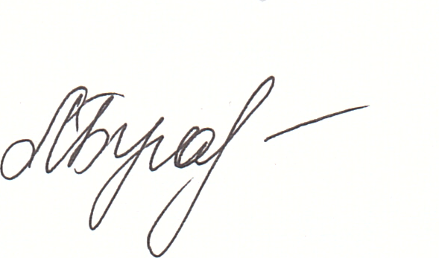
15 січня 2021 року
Керівник підрозділу |  |  |  | Кармазіна О.В.
начальник відділу аналізу судової статистики судів господарської юрисдикції правового управління (ІІ) |  | (підпис) |  | (прізвище)

Виконавець |  |  |  | Буга Л.Ю.
тел. 536-05-81 |  | (підпис) |  | (прізвище)

